Feladat
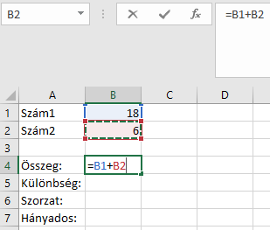
Feladat
1. | Nyissunk meg egy üres munkalapot a munkafüzetben!
2. | Az A1 és az A2 cellákba gépeljük be a Szám1, ill. a Szám2 szöveget, majd a B1 illetve a B2 cellákba egy-egy számot, pl. 18 és 6.
3. | A két szám összegének meghatározásához kattintsunk a B4-es cellába, majd gépeljünk be egy egyenlőségjelet!
4. | A képletben a két számot tartalmazó cellára kell hivatkozni, amit a cellákra történő kattintással tehetünk meg legegyszerűbben. A képletben szereplő műveleti jelet billentyűzetről vigyük be!
5. | Az elkészült képlet jóváhagyásához kattintsunk a szerkesztőléc előtti „zöld pipára”.
6. | Ismételjük meg az előző lépéssorozatot a B oszlop további celláiban is:
a) | B5 a két szám különbsége (-),
b) | B6 a két szám szorzata (*) és
c) | B7 a két szám hányadosa (/).
7. | Miután a számításokat elvégeztük, nézzük meg, hogy változnak az eredmények, ha a számokat módosítjuk:
a) | Módosítsuk a B1-ben lévő számot!

Példa

